상품제안서
슬림25절 양장 와이비투톤 밴드 다이어리 | 상품코드: S44005

 |  |  |  |  |  |  | 02-713-8555 | www.synergygift.co.kr
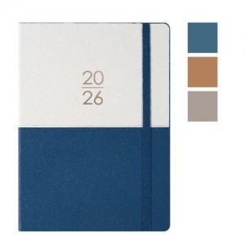

【상세/제작정보】

【인쇄/포장옵션】 | 불박, 금박, 은박 / 포장불가능

【공급단가】 | 수량 | 100~ | 300~ | 500~ | 1,000~ | 3,000~
*VAT별도 | 블루 | 8,000원 | 7,700원 | 7,500원 | 7,350원 | 7,250원
 | 베이지 | 8,000원 | 7,700원 | 7,500원 | 7,350원 | 7,250원
 | 그레이 | 8,000원 | 7,700원 | 7,500원 | 7,350원 | 7,250원

【상품 URL】 | https://www.synergygift.co.kr:443/src/goods_detail.php?gdno=44005

